RESPUESTAS
ENEAGRAMA DE : |  |  |  | Erika Cecilia Ochoa |  |  |  |  |  |  |  |  |  |  | FECHA: | 2014-06-16

 |  |  |  |  |  |  |  |  | 22

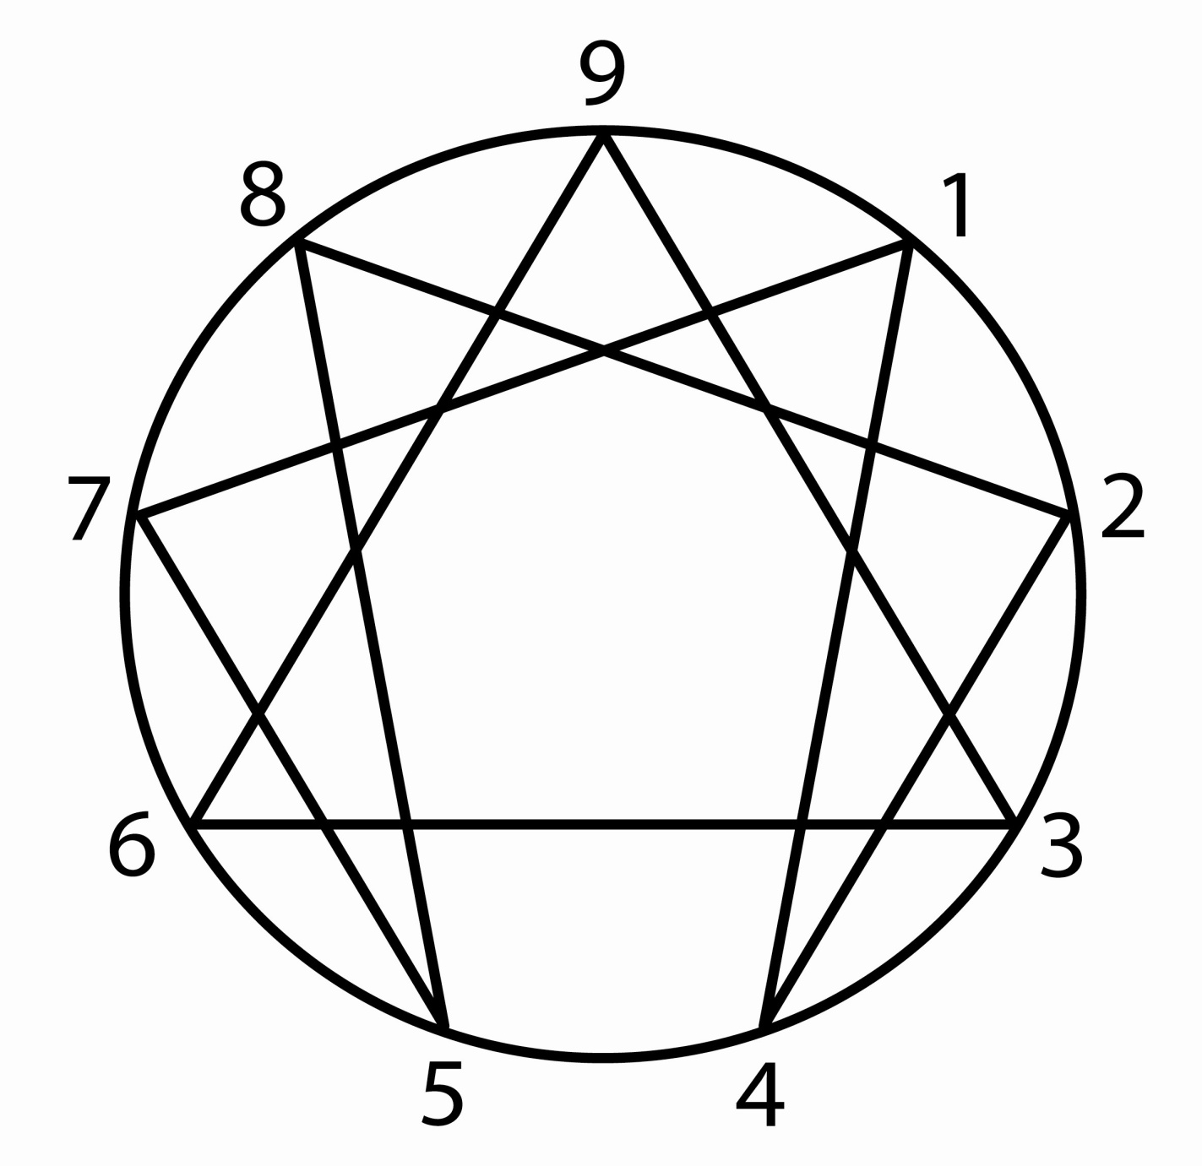

 |  |  | 16 |  |  |  |  |  |  |  |  |  |  |  | 23

 |  |  | 8 |  |  |  |  |  |  |  |  |  |  |  | 9

 |  |  | 25 |  |  |  |  |  |  |  |  |  |  |  | 13

 |  |  |  |  |  |  | 27 |  |  |  | 19

 |  |  |  |  |  |  |  |  |  |  |  |  |  |  |  |  | Eneagramor 07.13

ENEAGRAMA DE : |  |  |  | Erika Cecilia Ochoa |  |  |  |  |  |  |  |  | FECHA: | 2014-06-16 |  |  | Eneagramor 07.13
VALOR DE LOS ATRIBUTOS: |  |  |  |  |  |  |  |  |  |  |  |  | EDAD: | 27
1 | 2 | 3 | 4 | 5 | 6 | 7 | 8 | 9 |  |  |  |  | SEXO: | FEMENINO
23 | 9 | 13 | 19 | 27 | 25 | 8 | 16 | 22 |  |  |  |  | ESTADO CIVIL: | SOLTERO
Respuestas: |  | 62.07% | NO TIENES PROBLEMAS EN MOSTRARTE |  |  |  |  |  |  |  |  |  | PROFESIÓN: | ESTUDIANTE
 |  |  |  | MEDIA: |  | 17.50 |  |  |  |  |  |  | SIGNO ASTROLÓGICO: | #REF! |  | Tipo: | #REF!
Cantidad de Atributos SOBRE la Media: |  |  |  |  |  | 5
Cantidad de Atributos IGUALES a la Media: |  |  |  |  |  | 0 |  |  |  | Orden | Afirmaciones elegidas: |  |  |  |  |  |  | TIPO
Cantidad de Atributos BAJO la Media: |  |  |  |  |  | 4 |  |  |  | 1 | Evito la cólera y el enojo, porque no es correcto irritarse. |  |  |  |  |  |  | 1
DISPERSIÓN DE LOS ATRIBUTOS RESPECTO DE LA MEDIA:
1 | 2 | 3 | 4 | 5 | 6 | 7 | 8 | 9 |  | 2 | Evito la debilidad, porque no hay nada imposible para mí. |  |  |  |  |  |  | 8
Sobre | Bajo | Bajo | Sobre | Sobre | Sobre | Bajo | Bajo | Sobre
5.50 | -8.50 | -4.50 | 1.50 | 9.50 | 7.50 | -9.50 | -1.50 | 4.50 |  | 3 | Evito la confusión, porque necesito tener las ideas claras. |  |  |  |  |  |  | 5
Amplitud de la Media: |  |  | 19
Gráfico de Dispersión de Atributos respecto de la Media:
 |  |  |  |  |  |  |  |  |  | Verbos: |  |  |  |  |  |  |  | Tipo
 |  |  |  |  |  |  |  |  |  | 1 | Más Identificado: |  |  | Observar |  |  |  | 5
 |  |  |  |  |  |  |  |  |  | 2 | Menos Identificado: |  |  | Liderar |  |  |  | 8

 |  |  |  |  |  |  |  |  |  | EJES DE EQUILIBRIO:
 |  |  |  |  |  |  |  |  |  | 4 | 5 | 3 | 6 | 2 | 7 | 1 | 8 | 9
 |  |  |  |  |  |  |  |  |  | 19 | 27 | 13 | 25 | 9 | 8 | 23 | 16 | 22
 |  |  |  |  |  |  |  |  |  | Ser |  | Tener |  | Comunicar |  | Hacer |  | Estar
 |  |  |  |  |  |  |  |  |  | NO |  | NO |  | EJE |  | NO |  | EJE
EJES DE OPUESTOS COMPLEMENTARIOS Y DILEMAS |  |  |  |  |  |  |  |  |  | HAY EJE |  | HAY EJE |  | BAJO LA MEDIA |  | HAY EJE |  | ALTO
1 | 5 | 2 | 6 | 3 | 7 | 4 | 8 | 9 |  | Si el valor de la media es hasta 13, existe Eje de Equilibrio cuando la diferencia entre los extremos es de hasta 2 puntos, si el valor de la media es mayor a 13, existe Eje de Equilibrio cuando la diferencia entre los extremos es de hasta 3 puntos.
23 | 27 | 9 | 25 | 13 | 8 | 19 | 16 | 22
25 |  | 17 |  | 10.5 |  | 17.5
Orden - Aire |  | Relación - Agua |  | Imagen - Tierra |  | Fuerza -Fuego |  | Luz
EJE MÁS |  | EJE |  | EJE MÁS |  | EJE |  | EJE |  |  |  |  |  |  | EN LA PERSONALIDAD:
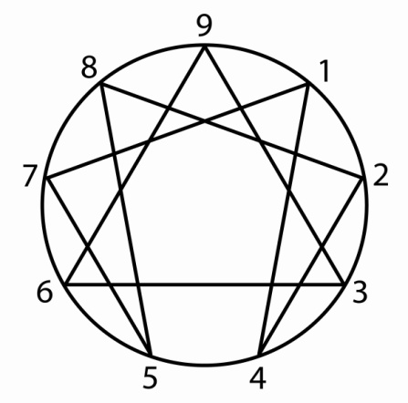
ALTO |  | BAJO |  | BAJO |  | BAJO |  | ALTO |  |  |  |  |  |  | Pensamiento
Máximo valor de los ejes: |  |  | 25 |  |  |  |  |  |  |  |  |  |  |  | Atributo | Inductivo:
Mínimo valor de los ejes: |  |  | 10.5 |  |  |  |  |  |  |  |  |  |  |  | 2 | 9 | Total | 41
Diferencia: |  |  | 14.5 | Trabajar mucho |  |  |  |  |  |  |  |  |  |  | 3 | 13 | Porcentaje | 25%
POLARIDAD EN LA PERSONALIDAD: |  |  |  |  |  |  |  |  |  |  |  |  |  |  | 4 | 19 | Posición | MENOR
Atributo | Activo (+) |  |  | Atributo | Receptivo (-) |  |  | Atributo | Neutro (-) |  |  |  |  |  | Atributo | Deductivo:
1 | 23 | Total | 61 | 4 | 19 | Total | 79 |  |  |  |  |  |  |  | 5 | 27 | Total | 60
2 | 9 | Promedio | 15.25 | 5 | 27 | Promedio | 19.75 | 9 | Valor | 22.00 |  |  |  |  | 6 | 25 | Porcentaje | 37%
3 | 13 | Posición | MENOR | 6 | 25 | Posición | MEDIO |  | Posición | MAYOR |  |  |  |  | 7 | 8 | Posición | MEDIO
8 | 16 |  |  | 7 | 8 |  |  |  |  |  |  |  |  |  | Atributo | Analógico:
 |  |  |  |  |  |  |  |  |  |  |  |  |  |  | 8 | 16 | Total | 61
ANÁLISIS DE LA PERSONALIDAD POR TRÍADAS: |  |  |  |  |  |  |  |  |  |  |  |  |  |  | 9 | 22 | Porcentaje | 38%
Operatividad |  |  |  |  |  |  |  |  |  |  |  |  |  |  | 1 | 23 | Posición | MAYOR
Tipo de expresión |  | Área de la Acción: |  |  | Área de la Sensibilidad: |  |  | Área del Pensamiento: |  |  | Expresión de la Personalidad actual |  |  |  | Inteligencia
 |  | Atributo | Valor | Posición | Atributo | Valor | Posición | Atributo | Valor | Posición |  |  |  |  | Atributo | Práctica:
Manifiesto: |  | 8 | 16 | Menor | 2 | 9 | Menor | 5 | 27 | Mayor | 52 | 32.10% | MEDIO |  | 1 | 23 | Total | 44
Oculto: |  | 9 | 22 | Medio | 3 | 13 | Medio | 6 | 25 | Medio | 60 | 37.04% | MAYOR |  | 3 | 13 | Porcentaje | 27%
Diversificado: |  | 1 | 23 | Mayor | 4 | 19 | Mayor | 7 | 8 | Menor | 50 | 30.86% | MENOR |  | 7 | 8 | Posición | MENOR
 |  | Total | 61 |  | Total | 41 |  | Total | 60 |  |  |  |  |  | Atributo | Racional:
 |  | Porcentaje | 38% |  | Porcentaje | 25% |  | Porcentaje | 37% |  |  |  |  |  | 2 | 9 | Total | 58
 |  | Posición | MAYOR |  | Posición | MENOR |  | Posición | MEDIO |  |  |  |  |  | 5 | 27 | Porcentaje | 36%
 | Vincularidad |  |  |  | Solución Conflictos Internos |  |  |  | Reacción ante Problemas |  |  |  |  |  | 9 | 22 | Posición | MEDIO
 | Atributo | Enfrentar: |  |  | Atributo | Combativos |  |  | Atributo | Reactivos |  |  |  |  | Atributo | Emocional:
 | 1 | 23 | Total | 52 | 3 | 13 | Total | 37 | 6 | 25 | Total | 60 |  |  | 4 | 19 | Total | 60
 | 3 | 13 | Porcentaje | 32% | 7 | 8 | Porcentaje | 23% | 4 | 19 | Porcentaje | 37% |  |  | 6 | 25 | Porcentaje | 37%
 | 8 | 16 | Posición | MEDIO | 8 | 16 | Posición | MENOR | 8 | 16 | Posición | MEDIO |  |  | 8 | 16 | Posición | MAYOR
 | Atributo | Acercar: |  |  | Atributo | Sumisos |  |  | Atributo | Eficaces
 | 2 | 9 | Total | 42 | 1 | 23 | Total | 57 | 3 | 13 | Total | 63
 | 6 | 25 | Porcentaje | 26% | 2 | 9 | Porcentaje | 35% | 1 | 23 | Porcentaje | 39% |  | MIEDOS CIRCUNSTANCIALES
 | 7 | 8 | Posición | MENOR | 6 | 25 | Posición | MEDIO | 5 | 27 | Posición | MAYOR |  | 1 | No
 | Atributo | Alejar: |  |  | Atributo | Retirados |  |  | Atributo | Optimistas |  |  |  | 5.50
 | 4 | 19 | Total | 68 | 4 | 19 | Total | 68 | 9 | 22 | Total | 39 |  | 2 | A abrirme afectivamente para no sufrir.
 | 5 | 27 | Porcentaje | 42% | 5 | 27 | Porcentaje | 42% | 2 | 9 | Porcentaje | 24% |  | -8.50
 | 9 | 22 | Posición | MAYOR | 9 | 22 | Posición | MAYOR | 7 | 8 | Posición | MENOR |  | 3 | A fracasar, no hace lo que tiene que hacer para su desarrollo personal.
 |  |  |  |  |  |  |  |  |  |  |  |  |  | -4.50
ETAPA DE LA VIDA | Ciclo | Septenio | MIEDO |  | ACTITUD |  | ELEMENTO |  | NIVEL CONCIENTE |  | SENTIDO |  |  | 4 | No
 | Afirmación | De 21 a 28 Años | A la CONTINUIDAD, a perder la libertad, a la rutina. Le cuesta asumir compromisos. La rutina está dentro de cada uno. |  | CREATIVIDAD. Lograr una actitud distinta hacia lo cotidiano, que sea placentero. Hacer extraordinario lo ordinario de cada día |  | La TIERRA enseña que no todo en la vida es invierno o verano, también existe la primavera y el otoño, la rutina no existe, son ciclos naturales. |  | TRANSPERSONAL. Etapa de los ¿para qué?. Encontrar el verdadero sentido de la vida. Buscar la misión de vida. ¿Para qué estoy? ¿A dónde voy? |  | OLFATO. Relacionado con la glándula pineal. Tiene que ver con el sentido común. Actualmente es el sentido menos desarrollado. |  |  | 1.50
 |  |  |  |  |  |  |  |  |  |  |  |  |  | 5 | No
 |  |  |  |  |  |  |  |  |  |  |  |  |  | 9.50
 |  |  |  |  |  |  |  |  |  |  |  |  |  | 6 | No
 |  |  |  |  |  |  |  |  |  |  |  |  |  | 7.50
 |  |  |  |  |  |  |  |  |  |  |  |  |  | 7 | A disfrutar por exceso de responsabilidades o temor a perder control.
 |  |  |  |  |  |  |  |  |  |  |  |  |  | -9.50
 |  |  |  |  |  |  |  |  |  |  |  |  |  | 8 | A tomar una decisión o poner límites por temor a consecuencias.
 |  |  |  |  |  |  |  |  |  |  |  |  |  | -1.50
 |  |  |  |  |  |  |  |  |  |  |  |  |  | 9 | No
 |  |  |  |  |  |  |  |  |  |  |  |  |  | 4.50

